パフォーマンス
案件（主担当）：
案件依頼部門と成果物の認識に齟齬がないよう，案件の目的や成果物を明確にするとともに，プロジェクト計画書の策定，先方との折衝，中間報告，案件担当者のフォローを適時適切に行い，付加価値を高める動きを行いながら所定の作成物を所定の期限までに完遂させる．
案件（担当）：
担当業務の全体像と，その中での自らに付与された業務の役割を理解する．加えて業務品質の向上，効率化など付加価値を高める動きを行いながら担当業務を毎月安定的に着実に遂行することで，所定の期日内に自立して業務を完遂させる．
基礎研究：
ステークホルダーの関心の高い研究を，研究のゴールを明確にし作業計画を策定した上で，担当者の進捗状況をフォローしながら所定の期限までに，調査・研究した技術の実装や試算，実務への適用等，付加価値を生み出し完遂させ，研究成果をステークホルダーに発表する．
私のなりたい姿 |  | 具体的なキャリアビジョン
クオンツ人財として社内で評価される専門的知識を有し，かつ最新技術をキャッチアップすることで高い付加価値を生み出し続ける人財になりたい．最終的には，業務内外で培った知見を多くの人に展開することで，理系人材の育成や組織の改善を行い，国内外問わず第一生命グループの持続的な発展に貢献できる人財になりたい． |  | 現所属にて，資産運用やデータ解析に関する最新技術をキャッチアップすることで，クオンツ人財として必要な知識を獲得する．同時に，若手理系人財の育成に積極的に携わり，自身の強みとしたい．その後，リスク管理・資産運用部門にて，独自のアイデアを生み出しつつ，チームや課のリーダーとしてクオンツ関連のプロジェクトを主導したい．最終的には，部レベルの組織をマネジメントし，第一生命グループに貢献したい．

 | インパクト目標 |  | パフォーマンス目標① |  | パフォーマンス目標② |  | パフォーマンス目標③ |  | パフォーマンス目標④ |  | パフォーマンス目標⑤ |  | 業務・行動計画 |  | スキル獲得・学習計画
組織課題 |  |  | 経営管理の高度化 |  | 経営管理の高度化 |  | 生命保険会社の資産運用技術に関する基礎研究 |  | 人材育成 |  | 共生・協働取り組み |  | 初配属時より担当しているＥＥＶ計測サポート案件においては、主担当として案件全体のスケジュールを管理し、適宜後輩のアドバイスを行いながら所定の作業を期日までに完遂させる。また、外債部宛てのファクター投資など、金融市場データの分析に関わる案件では、案件遂行上で必要となる知識を把握し、案件概要を咀嚼した上で、作業に取り組む。庶務担当において、案件事務のＲＰＡ推進におけるＧｉｔＨｕｂの活用事例をバージョン管理担当者に共有し、組織内でのＧｉｔＨｕｂ導入促進に貢献する。１ｆｏｒ１担当者として、定期的な打合せを行い、業務上のサポートや相談に乗ることで、１年目社員が安定的に業務を遂行できる環境作りに貢献する。 |  | 今年度中に証券アナリストの１次試験を全科目合格する。また、部内外の勉強会を通じて、確率金利モデルやデータ解析などの担当案件に関連する事項を中心に学習する。ＩＴリテラシーに関して、１０月の応用情報技術者試験に向けた勉強を実施する。また、Ｕｄｅｍｙなどのｅ－ラーニングを活用した主要プログラミング言語の継続的学習を行う。語学力向上に関しては、今年度中にＴＯＥＩＣ８００点以上獲得を目指して、公式問題集やアプリなどを活用した学習を継続する。生命保険経営学会が刊行する書籍を通じて、保険商品開発等の生命保険業務への理解を深めていく。
ウェイト |  |  | 35 |  | 20 |  | 25 |  | 10 |  | 10
実施事項 |  |  | 第一生命HDのヨーロピアン・エンベディッド・バリュー（EEV）計測のサポート |  | 第一フロンティア生命（DFL）のリスク管理の高度化や第一生命特別勘定運用部の商品開発サポート |  | 生命保険会社における資産形成・承継事業に向けた運用戦略に関する調査・研究 |  | 第一生命運用サービス部の社内トレーニー，採用活動支援，1for1担当 |  | ・FT社内の部外横断プロジェクトへの参画 ・LA部内における組織知化への貢献
 |  |  |  | 38/50 |  | 46/50 |  | 36/50 |  | 34/50 |  | 38/50
L4水準 | 現在は個別にて照会・対応している案件スケジュールの対応削減、期日までの確実な案件開始・完了のため、案件スケジュールを自動で部内へ伝達するツールを開発し、そのノウハウを部内外へ展開する。 |  | 自身が主導する案件において、適宜依頼部との打合せを設けることで、依頼部のニーズに沿った分析を実施する。また、後輩へのサポートを実施しつつ、案件の進捗管理を行うことで、期限までに業務を完遂する。 |  | インターンシップにて、参加者の満足度向上を目指し、依頼部門や参加者のニーズに沿った企画立案などを主導する。また、１ｆｏｒ１担当者として、新入社員の個性を鑑みた対話を通じて、社会人として自立させる。 |  | 資産形成・承継事業に向けた運用戦略について、第一生命の業務への適用に向けて、他社での事例などを調査する。また、上位者への報告・提案や調査方針の摺合わせを通じて、期日までに調査を完遂し部内外に報告する。 |  | 上位者が主導する案件にて、案件遂行上で必要となる知識を習得し、俯瞰的に案件概要を理解する。加えて、付与された業務の進捗を確認しつつ、適宜上位者と共に分析方針を検討しながら期日までに業務を遂行する。 |  | バージョン管理ツールＧｉｔＨｕｂについて、部内外から意見聴取を行い、習得・活用のための教材を作成、部内全体に利用を浸透させる。また、資料を社内に展開し、誰でも独力でＧｉｔＨｕｂを活用できる環境を作る。

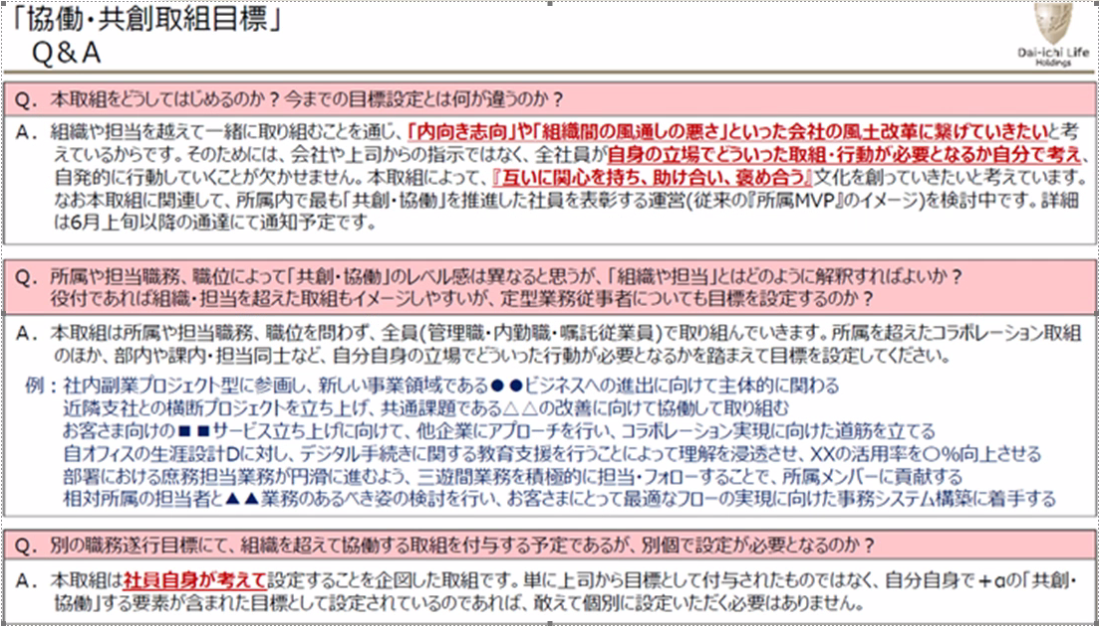
 |  | 92/100 |  | 96/100 |  | 98/100 |  | 100/100 |  | 98/100 |  | 100/100 |  | 300/300 |  | 262/300
期中 | 案件の開始・完了に伴う対応スケジュールの自動展開について、案件事務担当者のニーズヒアリングを実施した。また、ＲＰＡツールで併用できる箇所の確認とツールデザインに着手し、事務担当者に確認いただくなど、期末に実施予定である自動化ツールの開発・マニュアル作成の準備を整えることが出来た。 |  | 外国債券部宛ての社債ファクター投資にて主担当として、先方との連絡窓口を務めた。再推計や追加分析の依頼があったが、上位者のサポートの下、当初のスケジュールと追加の対応事項を勘案しつつ、再調整した。ＥＥＶ計測サポート案件では後輩の業務進捗を確認しつつ、適宜サポートに回ることで分析作業を完遂した。 |  | 夏季インターンにて、クオンツ課題の講義・演習に関する講師を務めた。当日の企画・策定では、上位者のサポートの下、昨年度の参加者アンケート結果を踏まえた講義内容を作成した。１ｆｏｒ１担当者として週２回の面談に加え、新入社員の上司と情報交換を行うことで新入社員の個性を把握し、成長に向けたサポートを行った。 |  | 資産形成・承継事業に関する基礎研究にて、チーム内ですり合わせを実施しながら、昨年度下期に作成した老後資金に関する指標の高度化を行った。また、分析結果を上位者へ報告するだけでなく、上位者作成のコードレビューや自担当外の報告書内容の確認を行うなど、期限までに全体作業が終わるように対応した。 |  | 経済環境シナリオ生成ツールのレベルアップ案件にて、受領資料を確認し、ツールの改良が必要な箇所を把握した上で作業計画を策定した。ツール作成では、算出結果の分析を踏まえ、先方へ確認の必要があるロジックを上位者に助言いただき、先方へ確認を取ることで、ニーズに沿ったツールを作成、期日までに納品した。 |  | バージョン管理ツールＧｉｔＨｕｂの部内利用促進に向けて、勉強会を企画し、ＧｉｔＨｕｂの利用方法等を体験してもらった。加えて、部員が自由にＧｉｔＨｕｂを利用できる環境を作成し、過去担当者作成のマニュアルを参照つつ操作してもらうことで、説明が難解な箇所に関する意見を聴収し、マニュアルの改善に取り組んだ。

 |  | 140/150 |  | 146/150 |  | 150/150 |  | 143/150 |  | 146/150 |  | 150/150
期末 | 案件開始・完了に伴う対応スケジュールを自動展開するツールの運転を開始した。事前に関係者へ開始または完了予定の案件を確認するフローを新たに追加したことで、事務の遅滞を防止した。加えて、案件事務担当者へのヒアリング結果を基に、事務作業の時間削減を目的とした機能を追加実装、ツールの関連情報を部外展開した。 |  | 外国債券部宛ての社債ファクター投資にて主担当として、先方への報告・連絡窓口を務めた。先方の業務を踏まえ、追加したほうが良い機能を検討、上位者へ提案した上で期日までに納品ツールを作成した。ＥＥＶ計測サポート案件では、繁忙時期を考慮した事前の分析・後輩のサポートを行うことで、期日までの納品を完遂した。 |  | 冬季インターンにて、金融工学に関する講義・演習に関する講師を務めた。参加者の満足度向上に寄与するため，夏季インターンシップの運営で露呈した問題点等を踏まえた改善案を策定した。また、１ｆｏｒ１担当者として定期的な面談を実施しつつ，適宜業務上のアドバイスを行う等，独り立ちに向けたサポートを継続した。 |  | 資産形成・承継事業に関する基礎研究にて、上位者より依頼された積立手法を実装した。また、作成コードを後輩へ連携し、適宜分析のサポートを行うなど、期限までに全体作業が終わるように対応した。併せて、退職金に関する指標の高度化のため，主体的に研究に関連した文献を調査し，チームメンバーの情報連携した。 |  | 与信集中リスクに関する案件にて、ＤＦＬが導入検討中の新たなリスク評価手法について、上位者に相談しつつ複数パターンでの検証を行い、分析結果を期日までに報告書にまとめた。また、総合審査部宛のトレーニー受入では、受入当日までに分析案を作成し、参加者と摺合わせを行うことで、当日の安定的な運営に貢献した。 |  | バージョン管理ツールＧｉｔＨｕｂの部内利用促進に向けて、企画した勉強会の内容を基に、ＧｉｔＨｕｂの基本操作方法をまとめた資料を新規作成し、部内外へ展開した。また、関係者からのヒアリング結果をもとにマニュアルの改善と新任者の理解度向上に向けた課題作成等、継続的な利用促進に向けた仕組み作りを主導した。

 |  | 150/150 |  | 149/150 |  | 148/150 |  | 146/150 |  | 148/150 |  | 149/150

